1.1
voltar à página inicial |  |  |  | 1 - FORMULÁRIOS
 | S | N | NA
 | x |  |  | 1.1 A sequência de tabulação entre campos segue a sequência de preenchimento
 |  |  |  | A ordem de tabulação por entre os campos deve corresponder à sequência normal de preenchimento do formulário.

 | Listagem de evidências
 |  |  |  |  | Notas:
 | https://smos.dgterritorio.gov.pt/formulario-contacto |  |  |  | A sequência de tabulação presente no Formulário de Contacto do sítio Web SMOS (https://smos.dgterritorio.gov.pt/formulario-contacto) segue a sequência normal de preenchimento do mesmo.
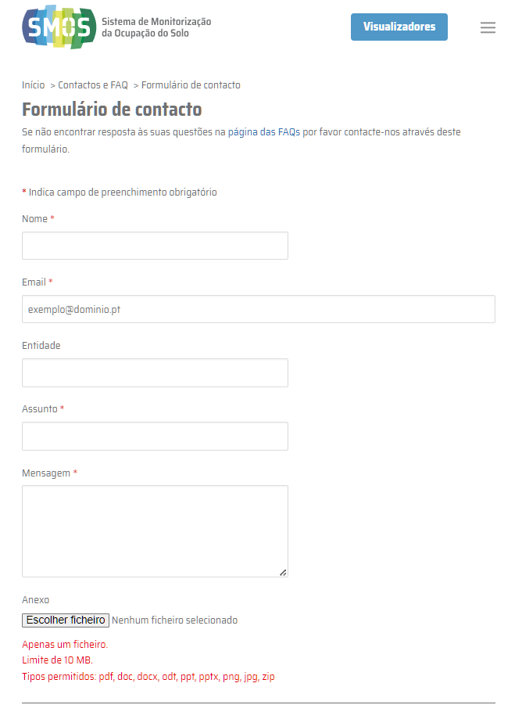

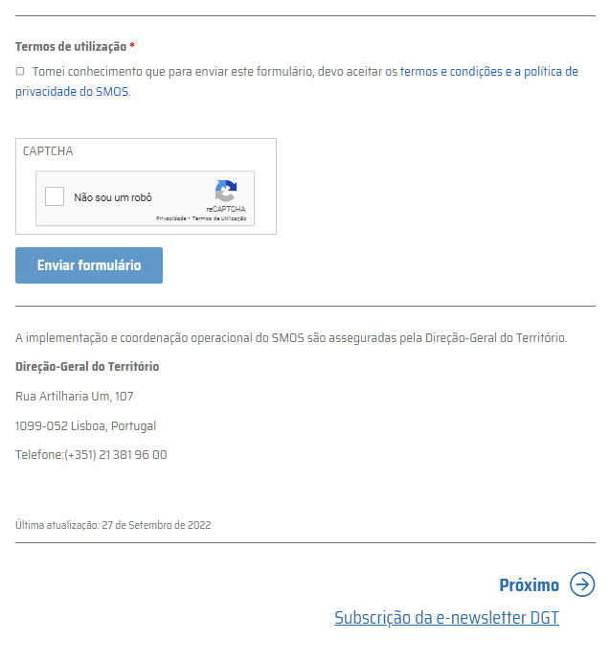

2.4
voltar à página inicial |  |  |  | 2 - CAMPOS
 | S | N | NA
 | x |  |  | 2.4 Campos obrigatórios devem ser claramente indicados como tal
 |  |  |  | A identificação não deve basear-se apenas na cor. A sinalética visual de identificação deve ser notória. Deve ser disponibilizado um equivalente alternativo compatível com as tecnologias de apoio usadas por utilizadores com necessidades especiais.

 | Listagem de evidências
 |  |  |  |  | Notas:
 | https://smos.dgterritorio.gov.pt/formulario-contacto |  |  |  | Os campos obrigatórios do Formulário de contacto do sítio Web SMOS (https://smos.dgterritorio.gov.pt/formulario-contacto) estão devidamente assinalados, quer por uso do caracter asteristico, quer pelo uso da cor vermelha nesse caracter.

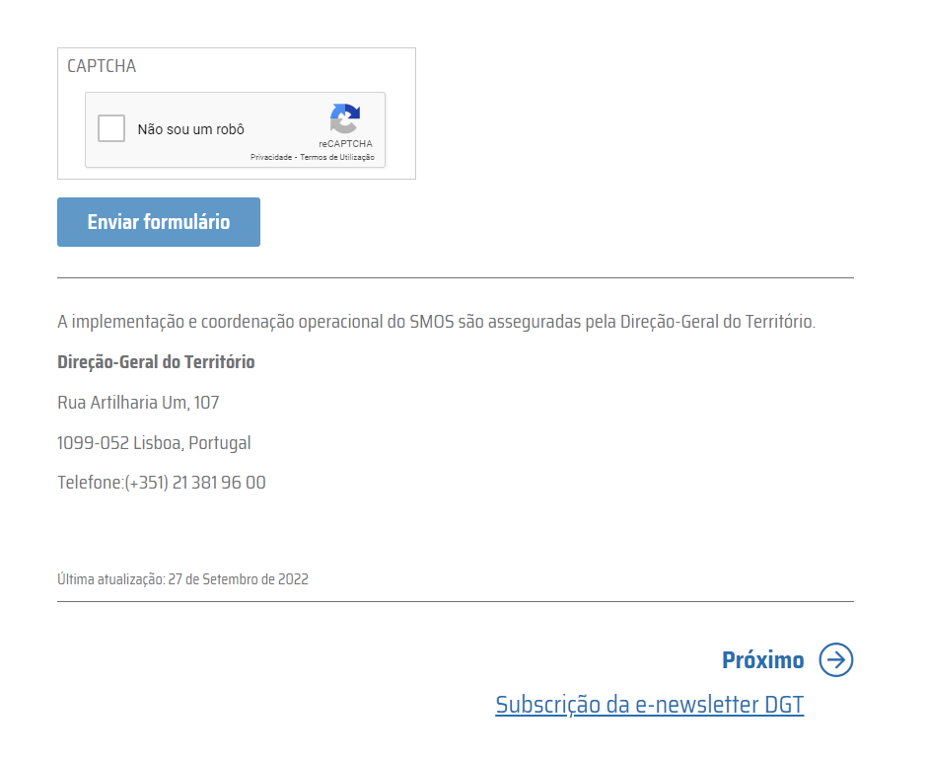

4.1
voltar à página inicial |  |  |  | 4 - ERROS
 | S | N | NA
 | x |  |  | 4.1 A informação já introduzida deve poder ser corrigida a qualquer momento
 |  |  |  | Toda a informação já transmitida pelo utilizador numa sessão pode ser corrigida, em qualquer momento, antes da transação ser finalizada.

 | Listagem de evidências
 |  |  |  |  | Notas:
 | https://smos.dgterritorio.gov.pt/formulario-contacto |  |  |  | As informações já introduzidas no Formulário de contacto do sítio Web SMOS (https://smos.dgterritorio.gov.pt/formulario-contacto) podem ser corrigidas a qualquer momento, antes da transação ser finalizada.

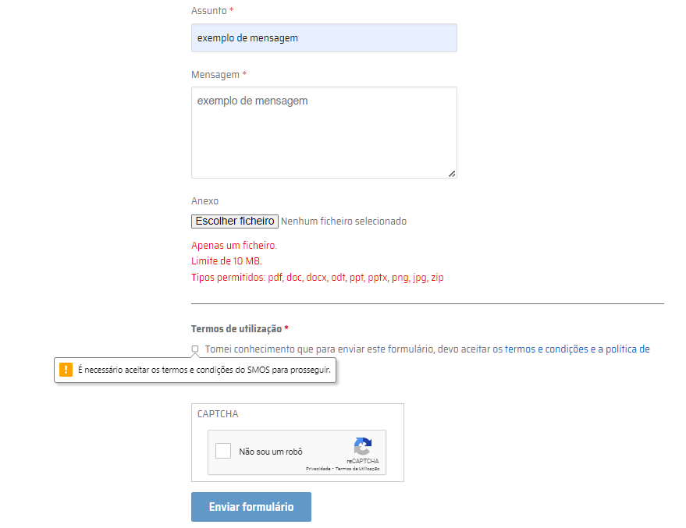

4.2
voltar à página inicial |  |  |  | 4 - ERROS
 | S | N | NA
 | x |  |  | 4.2 As ações destrutivas nunca devem ser permanentes; deve ser sempre possível desfazer a operação
 |  |  |  | O utilizador deve poder recuperar de qualquer ação que tenha tomado durante a sessão.

 | Listagem de evidências
 |  |  |  |  | Notas:
 | https://smos.dgterritorio.gov.pt/formulario-contacto |  |  |  | As ações destrutivas feitas no Formulário de contacto do sítio Web SMOS (https://smos.dgterritorio.gov.pt/formulario-contacto) são possíveis de desfazer pelo utilizador.

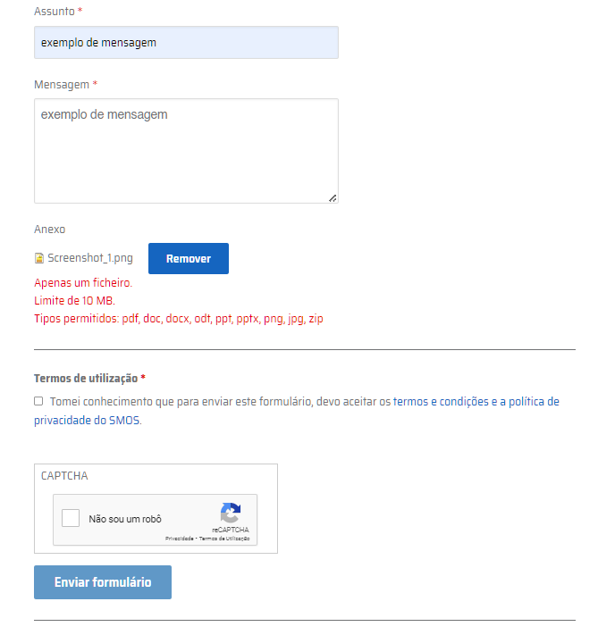

4.3
voltar à página inicial |  |  |  | 4 - ERROS
 | S | N | NA
 | x |  |  | 4.3 As mensagens de erro são claramente identificadas junto aos campos de origem
 |  |  |  | As mensagens de erro devem ser apresentadas claramente associadas aos campos a que dizem respeito. Isto não invalida a necessidade de as apresentar numa lista sumário. Esta última técnica é particularmente útil em páginas longas.

 | Listagem de evidências
 |  |  |  |  | Notas:
 | https://smos.dgterritorio.gov.pt/formulario-contacto |  |  |  | As mensagens de erro do Formulário de contacto do sítio Web SMOS (https://smos.dgterritorio.gov.pt/formulario-contacto) são claramente identificadas junto aos campos de origem.

